상품제안서
다즐 엘로 친환경 보온보냉백(선물케이스포함) | 상품코드: S42399

 |  |  |  |  |  |  | 02-713-8555 | www.synergygift.co.kr
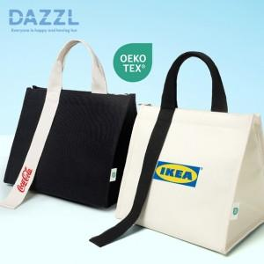

【상세/제작정보】 | 인쇄 위치 및 사이즈 : 가방 끈 - 30x60mm / 가방 정면 - 100x70mm<br>색상 : 아이보리,블랙

【인쇄/포장옵션】 | 풀칼라 / 포장지포장

【공급단가】 | 수량 | 50~ | 100~ | 300~ | 1,000~ | 5,000~
*VAT별도 | 아이보리 | 5,800원 | 5,550원 | 5,300원 | 5,100원 | 4,890원
 | 블랙 | 5,800원 | 5,550원 | 5,300원 | 5,100원 | 4,890원

【상품 URL】 | https://www.synergygift.co.kr:443/src/goods_detail.php?gdno=42399

